Sheet1
战斗中道具使用界面
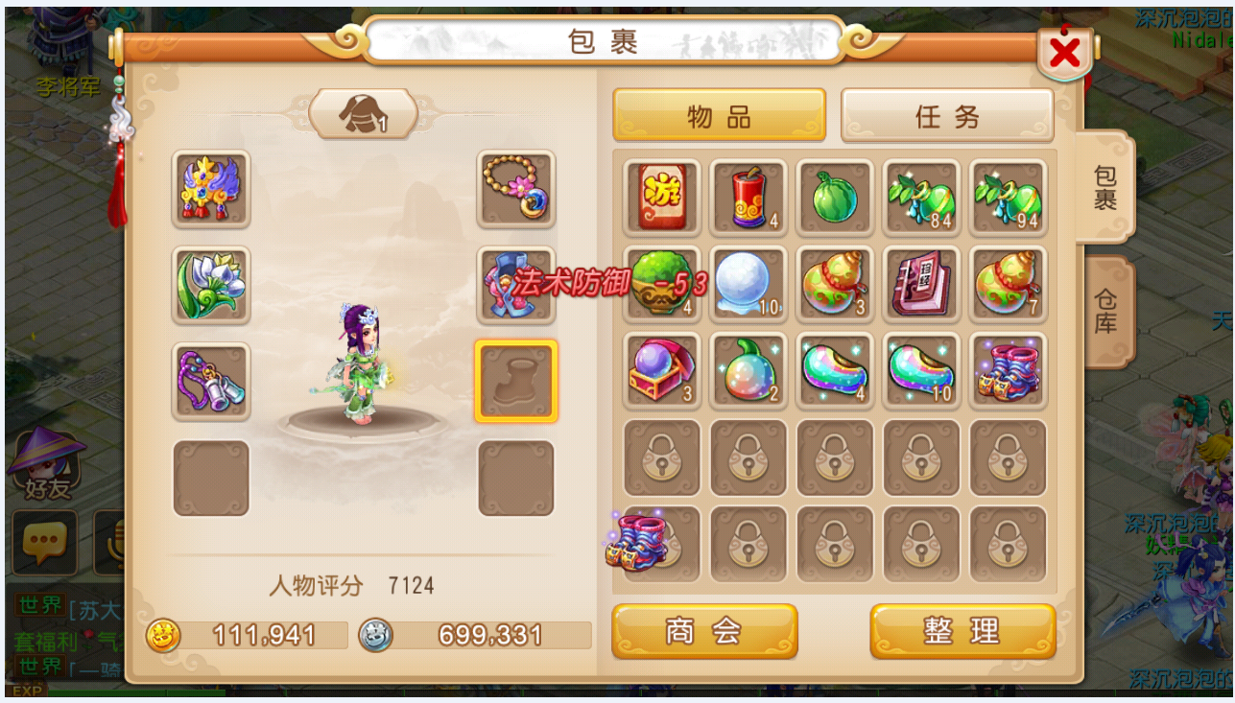
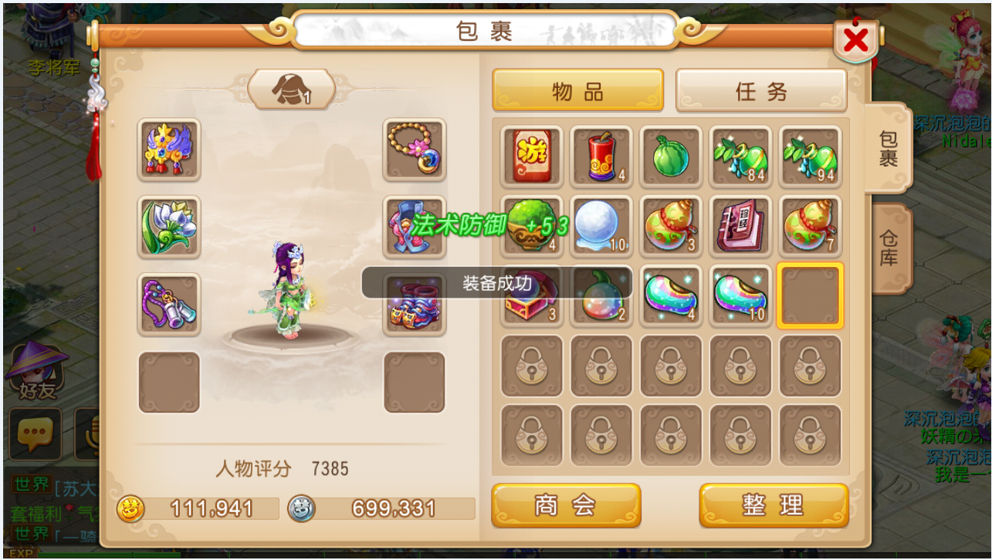

 | 编号 | 名字 | 类型 | 截图 | 描述 | 参考
 | 1 | 属性冒字 |  |  | 1、数字需要0-9红色和绿色个一套 2、+号和-号 3、属性文字红绿各一套，有：物理攻击、法术攻击、生命、魔法、物理防御、法术防御、速度、治疗强度、控制命中、控制抗性

